包装设计需求表
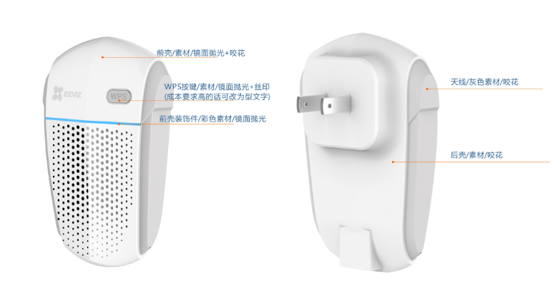
申请人填写 | 事业部 |  | 网关部
 | 产品线 |  | 路由器
 | 产品型号 |  | W2C
 | 产品名称 |  | 中文： 安防专用无线中继器； 英文： Wireless Security Control Repeater
 | 品牌 |  | 萤石
 | 结构名称
 | 结构尺寸 |  | 98.3*55.9*21.8mm
 | 是否带支架 |  | 无
 | 成本要求 |  | 高
 | 包装类型 |  | 国内彩包
 | 参考设计模板 |  | T1
 | 产品照片
 | 产品三视图（结构图） |  | 王克勤提供；
 | 产品描述 |  | 支持802.11 b/g/n无线传输协议； 支持2x2双天线，300M无线扩展； 支持WPS一键中继扩展； 支持萤石摄像机一键WIFI配置； 支持智能指示灯明确安装位置； 产品典型使用场景，见右图： 1、ipc距离路由器过远，无法直接关联； 2、配置中继器，无线中继扩展路由器AP; 3、中继器放置在合适位置上； 4、中继器配置萤石摄像机的wifi，ipc连接到中继器上；中继器转发ipc的无线数据给路由器；
 | 配件项 | 电源适配器
 |  | 电源线
 |  | 网线
 |  | 安装贴纸尺寸
 |  | 视频转接线
 |  | 说明书 | √
 |  | 保修卡 | √
 |  | 合格证 | √
 |  | 螺丝包
 |  | USB线
 |  | HDMI线
 |  | 支架
 |  | 固定铁片
 |  | 泡棉胶 |  | 彩包的结构尺寸：70x55x100mm
 |  | 其他配件

 | 其他要求(可附与右侧区域) |  | 一包多包装设计，使用现有物料； 机身标签位置、大小信息需要提供；
 | 填写人签字
工程师填写 | 包装代码1
 | 包装代码2
 | 包装代码3
 | 包装代码4
 | 包装工程师签字
 | 结项时间

填写要求：
1.此表是平面设计的依据，需要在包装上体现的信息，都要在此表里填写。
2.一个包装要填写一列。（例如：要做海外标配彩包，和海外中性彩包，需要填2列）
3.上述模板没包含到的，请在34行其他要求里填写。

